Cuestionario FANTÁSTICO
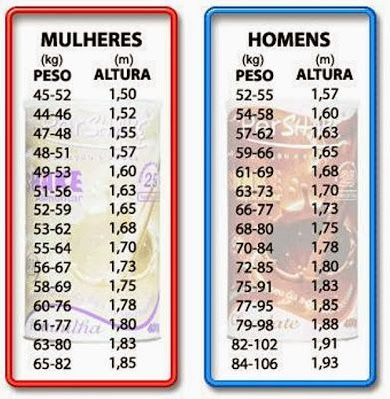
Familia/ Amigos | Tengo a alguien con quien hablar sobre temas importantes para mí | casi nunca |  | rara vez |  | algunas veces | 1 | con bastante frecuencia |  | casi siempre
 | Doy y recibo atención | casi nunca |  | rara vez |  | algunas veces | 1 | con bastante frecuencia |  | casi siempre
Actividad | Realizo actividad intensa durante por lo menos 30 minutos por día (Correr, ciclismo, etc.) | menos de una vez por semana | 1 | 1-2 veces por semana |  | 3 veces por semana |  | 4 veces por semana |  | 5 o más veces por semana
 | Mi vida es moderadamente activa (escaleras, caminar, tareas del hogar) | menos de una vez por semana |  | 1-2 veces por semana | 1 | 3 veces por semana |  | 4 veces por semana |  | 6 o más veces por semana
Nutrición | Consumo una dieta balanceada (véase explicación adjunta en guía). | casi nunca |  | rara vez |  | a veces | 1 | con bastante frecuencia |  | casi siempre
 | A menudo como en exceso: Azúcar, sal, grasas, comida rápida | cuatro de ellos |  | tres de ellos |  | dos de ellos | 1 | uno de ellos |  | ninguno de ellos
 | Me encuentro a _Kg de mi peso saludable | más de 8 Kg |  | 8 Kg |  | 6 Kg |  | 4 Kg |  | 2 Kg | 1
Tabaco, Tóxicos | Fumo cigarrillo | más de 10 veces por semana |  | 1-10 veces por semana |  | ninguno en los últimos 6 meses |  | ninguno en el último año | 1 | ninguno en los últimos 5 años
 | consumo drogas como marihuana, cocaína. | a veces |  |  |  |  |  |  |  | nunca | 1
 | Vuelo a usar por mi cuenta fármacos prescritos o de "Venta libre". | casi todos los días |  | con bastante frecuencia |  | sólo en ocasiones |  | casi nunca |  | nunca | 1
 | Tomo café, té o bebidas cola con cafeína | más de 10 por día |  | 7-10 por día |  | 3-6 por día |  | 1-2 por día | 1 | nunca
Alcohol | Mi consumo de alcohol promedio por semana es _. (véase explicación adjunta en guía) | más de 20 vasos |  | 13-20 vasos |  | 11-12 vasos |  | 8-10 vasos |  | 0-7 vasos | 1
 | Bebo más de cuatro vasos en una ocasión. | casi todos los días |  | con bastante frecuencia |  | sólo en ocasiones |  | casi nunca | 1 | nunca
 | Conduzco después de beber. | a veces |  |  |  |  |  |  |  | nunca | 1
Sueño, Cinturones de seguridad, Estrés, Sexo seguro | Duermo bien y me siento descansado. | casi nunca |  | rara vez |  | algunas veces | 1 | con bastante frecuencia |  | casi siempre
 | Uso cinturones de seguridad. | nunca |  | rara vez |  | algunas veces | 1 | la mayoría de as veces |  | siempre
 | Soy capaz de adaptarme al estrés de mi vida. | casi nunca |  | rara vez |  | algunas veces | 1 | con bastante frecuencia |  | casi siempre
 | Me relajo y disfruto del tiempo libre. | casi nunca |  | rara vez |  | algunas veces | 1 | con bastante frecuencia |  | casi siempre
 | Práctico sexo seguro. | casi nunca |  | rara vez |  | algunas veces |  | con bastante frecuencia | 1 | siempre
Tipo de conducta | Parezco vivir apurado. | casi siempre |  | con bastante frecuencia |  | algunas veces | 1 | rara vez |  | casi nunca
 | Me siento enojado u hostil. | casi siempre |  | con bastante frecuencia |  | algunas veces | 1 | rara vez |  | casi nunca
Perspectivas | Soy una persona positiva u optimista. | casi nunca |  | rara vez | 1 | algunas veces |  | con bastante frecuencia |  | casi siempre
 | Me siento tenso. | casi siempre |  | con bastante frecuencia |  | algunas veces | 1 | rara vez |  | casi nunca
 | Me siento triste o deprimido. | casi siempre |  | con bastante frecuencia |  | algunas veces | 1 | rara vez |  | casi nunca
Carrera | Me siento satisfecho con mi trabajo o función. | casi nunca |  | rara vez |  | algunas veces | 1 | con bastante frecuencia |  | casi siempre

 | Resultado | 60 | Bueno

